Sheet1
【応募期間：令和6年6月1日(土)～令和6年9月2日(月)※郵送の場合は当日消印有効】
「西区SDGsフォトコンテスト2024」応募用紙

ふりがな |  |  | 年齢 | 電話番号 | （ ） - | 【作品応募上の注意事項】 ①応募作品は、応募者本人が撮影し、著作権を持っている写真に限ります。 ②過去に他のコンテストにおいて入賞した作品及び他のコンテストに応募中の作品は、それらの類似作品を含め応募できません。 ③著作権や肖像権など第三者の権利を侵害する作品は応募できません。 ④写真の撮影、公表に伴う被写体の肖像権、著作権などには十分注意してください。 （応募者の責任で全ての問題を解決した上で応募してください。） ※小学生以下の部については、ご家族以外の顏などが映った写真の応募は原則ご遠慮願います。 ⑤応募作品やデータを記録した電子メディア（CDーR等）は返却いたしませんので、ご了承ください。 ⑥応募作品の著作権は、撮影者に帰属します。 ⑦入賞作品の撮影者は、主催者に対し、主催者が発行するカレンダー、パンフレット、ポスター、チラシなどの印刷物、主催者が行う広報活動、関連企画、報道、広告、ホームページ、写真展などに受賞作品を当分の間利用することを許諾します。また、この場合に、応募者の氏名を明示する場合があります。ペンネーム等での公表をご希望の場合は、その旨を応募時にお知らせください。。 ⑧ 応募作品を第三者に営利目的で利用させることはありません。営利目的で利用する場合には、撮影者に事前に目的、条件（有償、無償）を説明した上で、許諾が得られたものについてのみ利用します。 ➈受賞作品について、応募規定に抵触すると主催者が判断したときは、主催者は、受賞の取消及び副賞等の返還要求を行うことができるものとします。 ⑩応募作品について、撮影場所や権利関係などについて撮影者にお問い合わせすることがあります。
名前 |  |  | 歳
住所 | （〒 － ） |  |  | 学 校 名 （施設・団体名）
 |  |  |  | 学 年
（任 意）
Email
持続可能な開発目標（SDGs）で示される17の目標

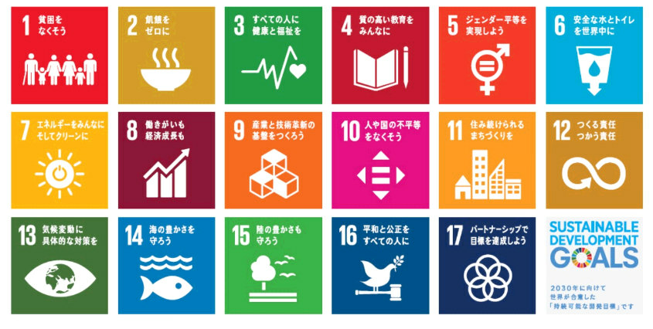

✂キリトリ線
【応募票】作品ごとに応募票に必要事項をご記載下さい（プリントでの提出の場合は、応募票を切り抜き、作品の裏面に張り付けてご提出願います）。
※複数枚応募する場合は、応募票をコピーして使用してください。
100字程度でメッセージを書こう！
（場所）
（年月）
（小学生以下応募票）
名前 |  |  | 写真と関係するSDGsの番号を上記から選んでください！ ※複数選択可 |  | （メッセージ例） ・作品（写真）に込めた思い ・みんなに伝えたいメッセージ ・SDGsの中で取り組みたい目標など
作品タイトル
撮影場所/年月
（チェックを入れてください）
撮影者の確認 | □ この写真は私が撮りました |  |  |  |  |  |  | 0 | 文字
✂キリトリ線
≪記載例≫
（場所）
（年月）
（小学生以下応募票）
名前 | 西区 太郎 |  | 写真と関係するSDGsの番号を上記から選んでください！ ※複数選択可 | 15 | （メッセージ例） ・作品（写真）に込めた思い ・みんなに伝えたいメッセージ ・SDGsの中で取り組みたい目標など |  | 西区は「環境にやさしいまちづくり」を目指していると聞きました。
作品タイトル | 環境に優しいまちを目指して |  |  |  |  |  | 写真を見た人が、西区の緑豊かな自然を少しでも守り続けていって
撮影場所/年月 | 三角山頂上 | 令和３年6月 |  |  |  |  | 欲しいという願いから、三角山の山頂から西区の森とまちの写真を
（チェックを入れてください）
撮影者の確認 | ☑ この写真は私が撮りました |  |  |  |  |  | 撮りました。
✂キリトリ線

